关系图
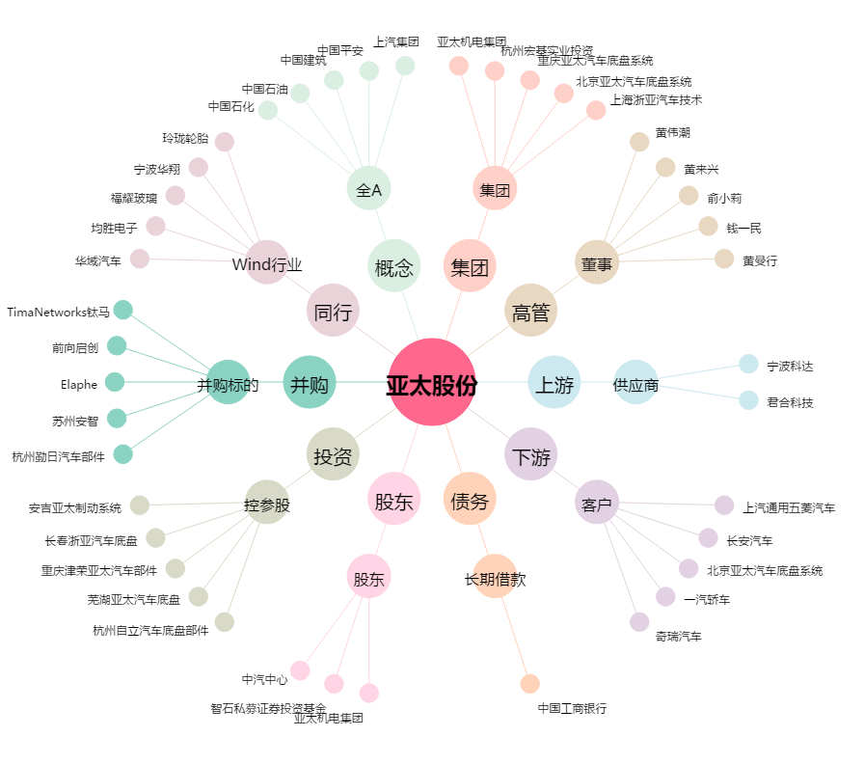
亚太股份[002284.SZ] - 关系概览图

